Tilnefningapróf forsendur
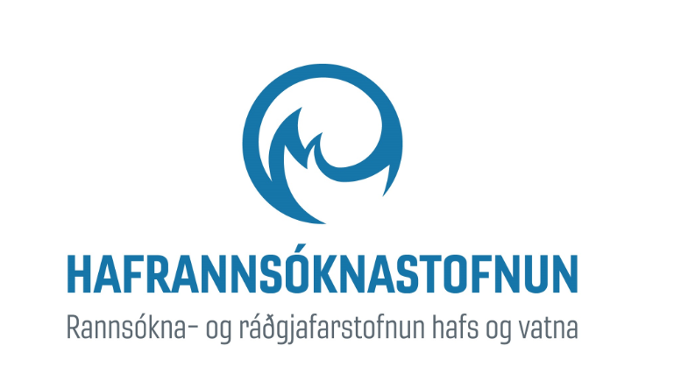
Eydís Salome Eiríksdóttir
Fjóla Rut Svavarsdóttir
Tilnefningarpróf fyrir mikið breytt og manngerð vatnshlot
Við gerð tilnefningaprófa var stuðst við leiðbeiningar sem gefnar hafa verið út (Eydís Salome Eiríksdóttir og Fjóla Rut Svavarsdóttir 2023; WFD CIS 2023). Tilnefningarprófin eru framkvæmd á vatnshlotum sem eru á bráðabirgðalista yfir mikið breytt og manngerð vatnshlot (Eydís Salome Eiríksdóttir o.fl. 2023).
Þegar búið er að tilnefna mikið breytt vatnshlot til bráðabirgða þarf að gera svokölluð tilnefningarpróf til að athuga hvort þau uppfylli öll skilyrði sem krafist er við tilnefningu mikið breyttra vatnshlota. Lýsing á tilnefningarprófum er að finna í kafla 6 í leiðbeiningarriti Evrópusambandsins um skilgreiningu á mikið breyttum og manngerðum vatnshlotum (WFD CIS 2003).
Í leiðbeiningunum (WFD CIS 2003) kemur fram að heimilt er að tilnefna vatnshlot sem mikið breytt ef það hefur staðist tilnefningarferlið sem felur í sér tilnefningarprófanir sem fram koma í prófum 4(3)(a) og (b) (mynd 2). Í sumum tilfellum þarf ekki að framkvæma báðar prófanirnar að öllu leyti, sjá mynd 2. Fyrir manngerð vatnshlot þarf aðeins að framkvæma tilnefningarpróf 4(3)(b).
Í flipunum í skjalinu er fjallað um vatnshlotin eftir því á hvaða virkjanasvæði um er að ræða. Öll viðeigandi skref eru tekin og í aftasta dálki er fjallað um öll vatnshlotin og ástæður þeirra breytinga sem orðið hafa á vatnshlotunum.
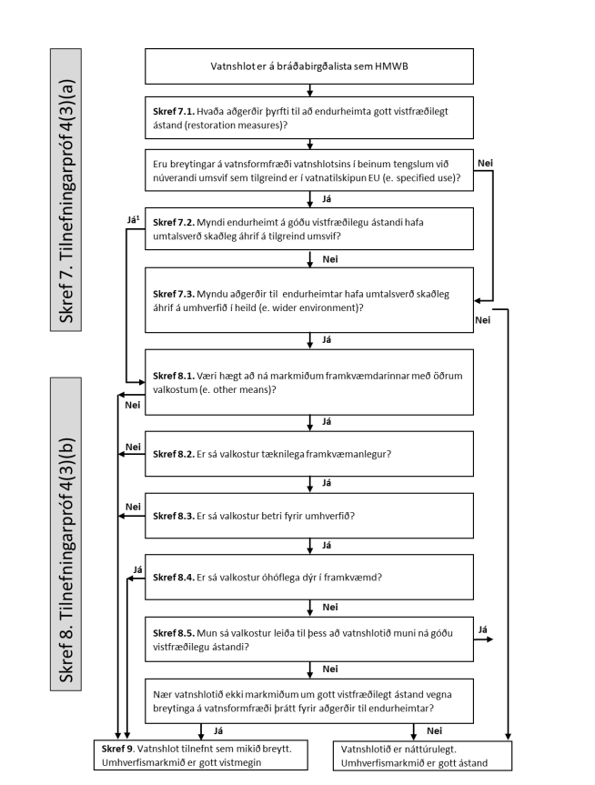

Heimild:
Eydís Salome Eiríksdóttir, Fjóla Rut Svavarsdóttir (2023). Tilnefningarpróf fyrir mikið breytt og manngerð vatnshlot í samræmi við leiðbeiningar Evrópusambandsins. HV2023-40. Haf- og vatnarannsóknir. 23 bls. https://www.hafogvatn.is/static/research/files/hv2023_40_12122023.pdf

